信用交易
融资融券市场交易数据统计(2025-03-05)

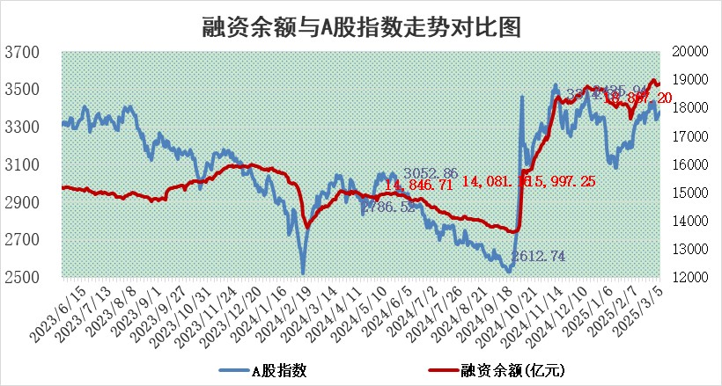
标的证券 | 融资融券余额（亿元） | 融资余额（亿元） | 融券余额（亿元） | 融资买入额（亿元） | 融资融券规模变化（亿元） | 融资余额增幅(‰) | 融券余额增幅(%)
统计数据 | 19,033.36 | 18,867.20 | 116.19 | 1,381.37 | 36.80 | 1.69 | 2.22

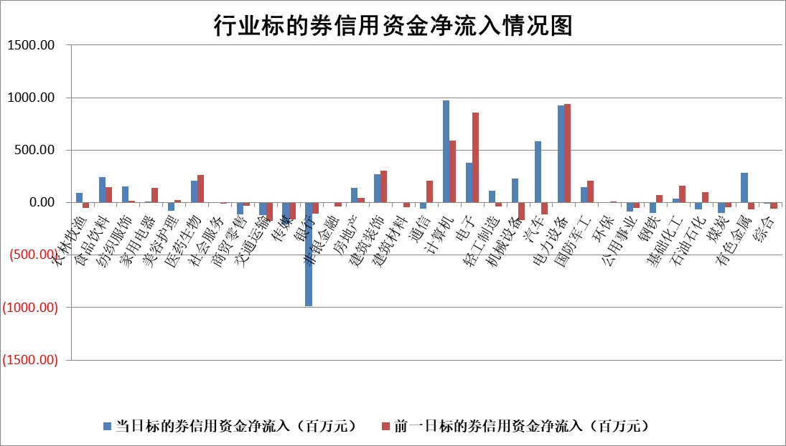

标的基金代码 | 标的基金简称 | 融资余额/市值(%) | 融资余额增幅(%) | 融资买入额/成交金额(%) | （融资余额净增额-融券余额净增额）/市值(‱) | 融券余额降幅(%) | ABS[（融资余额净增额-融券余额净增额）/市值净增额-1](%)
159902 | 华夏中小板ETF | 0.00 | 0.00 | 0.00 | 0.00 | 0.00 | 100.00
159915 | 易方达创业板ETF | 2.34 | -1.94 | 353064.97 | -4.64 | -0.58 | 23.12
159919 | 嘉实沪深300ETF | 0.67 | -0.58 | 0.69 | -0.46 | -7.38 | 103.29
159920 | 华夏恒生ETF | 29.85 | -0.37 | 17.08 | -11.04 | 0.00 | 106.11
159922 | 嘉实中证500ETF | 0.52 | -2.42 | 1.92 | -1.33 | -0.26 | 98.75
159925 | 南方沪深300ETF | 0.47 | -4.21 | 0.19 | -2.05 | 0.00 | 98.92
159928 | 消费ETF | 2.70 | 0.46 | 4.64 | 1.28 | 5.55 | 106.17
159934 | 易方达黄金ETF | 47.53 | -0.04 | 1.14 | -1.80 | 0.00 | 102.55
159939 | 全指信息技术ETF | 0.64 | 5.48 | 28.14 | 2.39 | -53.64 | 98.21
159940 | 全指金融地产ETF | 0.32 | 3.08 | 0.00 | 0.95 | 0.00 | 96.38
159995 | 半导体芯片ETF | 2.30 | -0.38 | 402.08 | -0.93 | -0.59 | 101.47
159997 | 天弘中证电子ETF | 1.73 | -1.55 | 3.51 | -2.73 | -0.25 | 128.50
159998 | 天弘中证计算机主题ETF | 0.58 | -1.75 | 0.13 | -1.34 | -1.51 | 101.11
510050 | 华夏上证50ETF | 2.36 | 0.08 | 68.04 | -1.19 | -68.28 | 102.74
510180 | 华安上证180ETF | 0.54 | 0.97 | 7.71 | 0.55 | 4.48 | 98.72
510880 | 华泰柏瑞红利ETF | 1.06 | 2.16 | 3.55 | 2.23 | -0.27 | 91.83
510900 | 易方达恒生H股ETF | 34.15 | 0.00 | 0.55 | 0.02 | 0.00 | 99.99
511010 | 5年期国债ETF | 2.46 | 1.93 | 0.07 | 4.66 | 0.00 | 236.56
511380 | 可转债及可交换债券ETF | 2.03 | -0.95 | 48.61 | -1.95 | 0.00 | 147.82
512000 | 全指证券ETF | 6.38 | -0.60 | 15.50 | -3.86 | -0.26 | 119.56
512010 | 沪深300医药卫生ETF | 5.95 | 1.17 | 87.90 | 6.83 | -0.26 | 123.30
512070 | 沪深300非银ETF | 3.09 | -0.41 | 384.27 | -1.28 | -0.39 | 129.87
512400 | 南方中证申万有色金属ETF | 1.75 | -10.86 | 1.18 | -22.14 | -8.65 | 142.85
512580 | 广发中证环保产业ETF | 0.92 | -2.13 | 0.02 | -2.01 | 0.00 | 97.43
512660 | 国泰中证军工ETF | 2.90 | 10.01 | 29.69 | 25.93 | -5.50 | 136.76
512800 | 华宝中证银行ETF | 5.64 | 0.87 | 2.25 | -5.63 | -52.72 | 81.56
512980 | 广发中证传媒ETF | 1.59 | -0.53 | 755.24 | -0.66 | 1.01 | 100.69
515030 | 华夏中证新能源汽车ETF | 1.74 | -0.83 | 3.53 | -3.35 | -16.90 | 93.75
515050 | 华夏中证5G通信主题ETF | 1.20 | -2.09 | 5.72 | -2.99 | -7.27 | 103.06
515070 | 华夏中证人工智能ETF | 2.45 | -0.17 | 19.82 | -0.41 | 0.00 | 100.37
标的股票比较指标 |  | 融资余额/流通A股市值(%) | 融资余额增幅(%) | 融资买入额/成交金额(%) | （融资余额净增额-融券余额净增额）/流通A股市值(‱) | 融券余额降幅(%) | ABS[（融资余额净增额-融券余额净增额）/流通A股市值净增额-1](%)
前十名标的个股 |  | 鹏都农牧 | 永达股份 | 三孚新科 | 尤洛卡 | 红星发展 | 五洲新春
 |  | 东旭光电 | 善水科技 | 福建水泥 | 珠城科技 | 汇金科技 | 通力科技
 |  | 威创股份 | 周大生 | 周大生 | 信邦智能 | 诚达药业 | 卓创资讯
 |  | 海印股份 | 卓翼科技 | 尤洛卡 | 金杨股份 | 天智航 | 天和防务
 |  | 广汇汽车 | 尤洛卡 | 路德环境 | 永达股份 | 万辰集团 | 裕太微
 |  | 首航高科 | 信邦智能 | 双元科技 | 元道通信 | 亿晶光电 | 近岸蛋白
 |  | 超华科技 | 新泉股份 | 泰达股份 | 强瑞技术 | 丰林集团 | 科瑞思
 |  | 联络互动 | 珠城科技 | 新特电气 | 永茂泰 | 明星电力 | 金橙子
 |  | 爱康科技 | 赛为智能 | 东方明珠 | 卓翼科技 | 科大国创 | 麦迪科技
 |  | 长江健康 | 本川智能 | 紫金银行 | 善水科技 | 基蛋生物 | 创力集团
后十名标的个股 |  | 晨鸣纸业 | 翔腾新材 | 天元宠物 | 共进股份 | 阳煤化工 | 玉马遮阳
 |  | 中航电测 | 智信精密 | 英集芯 | 真兰仪表 | 顺控发展 | 数字政通
 |  | 海通证券 | 共进股份 | 焦作万方 | 英威腾 | 四川成渝 | 索宝蛋白
 |  | 普利制药 | 英威腾 | 春晖智控 | 智信精密 | 有研硅 | 城市传媒
 |  | 世纪华通 | 祥明智能 | 腾景科技 | 翔腾新材 | 招商积余 | 万丰股份
 |  | 观典防务 | 国能日新 | 新相微 | 祥明智能 | 雷电微力 | 东软集团
 |  | 卓朗科技 | 益方生物 | 沪硅产业 | 三维通信 | 蓝帆医疗 | 绿岛风
 |  | 凯撒文化 | 安徽合力 | 东睦股份 | 朗科科技 | 中简科技 | 和顺科技
 |  | 惠程科技 | 万马股份 | 武汉控股 | 通宇通讯 | 海联金汇 | 依米康
 |  | 盛屯矿业 | 真兰仪表 | 亿华通 | 北方长龙 | 国睿科技 | 果麦文化
说明：1.以上普通交易数据和信用交易数据皆以交易日收盘后数据为基准；2.上述标的证券总数据只计算标的证券市场总数据，不包括从标的证券中调出去标的证券数据，所以与交易所公布的总值略有不同； 3.上述行业采用申万一级行业分类；4.以上标的基金和标的个股中比较的6个指标值中：前5个（从左至右）为正向指标，值越大排名越靠前；第6个为逆向指标，值越小，排名越靠前；5.第6个指标中ABS[]表示求绝对值，其主要用于考量信用资金相对净流入对股价相对净变化的贡献程度；6.数据来源：wind，交易所。

 |  |  |  | 证券代码 | 新增融资余额 | 融资买入额 | 融资买入增幅前10
 |  | 1 | 西部建设 | 002302 | 80643953 | 177472374 | 41%
 |  | 2 | 天键股份 | 301383 | 27855096 | 56831811 | 39%
 |  | 3 | 井松智能 | 688251 | 7040854 | 13763946 | 27%
 |  | 4 | 国电电力 | 600795 | 116116226 | 151740647 | 23%
 |  | 5 | 华立科技 | 301011 | 9342856 | 31199107 | 23%
 |  | 6 | 捷邦科技 | 301326 | 9066090 | 22350547 | 22%
 |  | 7 | 海利尔 | 603639 | 19864834 | 35520613 | 20%
 |  | 8 | 华研精机 | 301138 | 7597460 | 13339451 | 16%
 |  | 9 | 鹏辉能源 | 300438 | 83773067 | 304558811 | 16%
 |  | 10 | 建科股份 | 301115 | 7106455 | 29879412 | 15%

